Propuesta Copropiedades 1
 |  |  |  |  | CUADRO COMPARATIVO RESUMIDO

 |  |  |  |  | ALAMEDA SANTA MONICA ETAPA III
 |  |  |  |  | 901.617.084-6 |  | Adm: Hrayler Gomez
 |  |  |  |  | Vigencia: 2025-2026

 |  | COPROPIEDAD |  |  |  | DETALLES COPROPIEDAD |  | VALORES ASEGURADOS | INFRASEG.

 |  |  | NOMBRE |  |  | Año Const. |  | Ed. Áreas Comunes
 |  | Conjunto de don Manuel |  |  |  | Estrato |  | Ed. Áreas Privadas
 |  |  | NIT |  |  | Numero Torres |  | Maquinaria Y Equipo
 |  |  | 1234567890 |  |  | Numero Sotanos |  | Equipo Eléctrico
 |  | CIUDAD |  | DIRECCIÓN |  | Numero Pisos |  | Dineros
 |  | Fusagasuga |  | Calle 123 # 45-67 |  | Numero Casas |  | Manejo Global
 |  |  |  |  |  | Apartamentos |  | Muebles Y Enseres
 | Nota: Esta propuesta presentada y las cotizaciones asociadas a ella (Condiciones y precios); tienen una validez maxima de 15 dias desde la realizacion de la cotización. |  |  |  |  | Numero Locales |  | Resp. Civil E.
 |  |  |  |  |  |  |  | Directores Y Admin


$11.000.000.000
$11.000.000.000
$11.000.000.000
$11.000.000.000
$11.000.000.000
Valor Bienes comunes Asegurados
Valor Bienes comunes Asegurados
Valor Bienes comunes Asegurados
Valor Bienes comunes Asegurados
Valor Bienes comunes Asegurados

VALOR DE LA PERDIDA
3%
VALOR DE LA PERDIDA
10%
VALOR DE LA PERDIDA
3%
VALOR DE LA PERDIDA
3%
VALOR DE LA PERDIDA
3%
Deducible Terremoto
Deducible Terremoto
Deducible Terremoto
Deducible Terremoto
Deducible Terremoto
15
15
15
15
15

Asistencias Área Común
Asistencias Área Común
Asistencias Área Común
Asistencias Área Común
Asistencias Área Común
10
10
10
10
10

Asistencias Área Privada
Asistencias Área Privada
Asistencias Área Privada
Asistencias Área Privada
Asistencias Área Privada
8
8
8
8
8
EVENTOS
EVENTOS
EVENTOS
EVENTOS
EVENTOS
Rotura de Vidrios
Rotura de Vidrios
Rotura de Vidrios
Rotura de Vidrios
Rotura de Vidrios

COBERTURAS DIFERENCIADORAS
COBERTURAS DIFERENCIADORAS
COBERTURAS DIFERENCIADORAS
COBERTURAS DIFERENCIADORAS
COBERTURAS DIFERENCIADORAS

NO APLICA DEMERITO POR USO
NO APLICA DEMERITO POR USO
NO APLICA DEMERITO POR USO
NO APLICA DEMERITO POR USO
NO APLICA DEMERITO POR USO
COBERTURA ACCIDENTES PERSONALES CONSEJO
COBERTURA ACCIDENTES PERSONALES CONSEJO
COBERTURA ACCIDENTES PERSONALES CONSEJO
COBERTURA ACCIDENTES PERSONALES CONSEJO
COBERTURA ACCIDENTES PERSONALES CONSEJO

FAIRFAX FINANCIAL HOLDING LIMITED
FAIRFAX FINANCIAL HOLDING LIMITED
FAIRFAX FINANCIAL HOLDING LIMITED
FAIRFAX FINANCIAL HOLDING LIMITED
FAIRFAX FINANCIAL HOLDING LIMITED

País de Origen
Respaldo
País de Origen
Respaldo
País de Origen
Respaldo
País de Origen
Respaldo
País de Origen
Respaldo

$ 15'594.331
$ 15'594.331
$ 15'594.331
$ 15'594.331
$ 15'594.331

Valor Total Anual IVA Incluido
Valor Total Anual IVA Incluido
Valor Total Anual IVA Incluido
Valor Total Anual IVA Incluido
Valor Total Anual IVA Incluido

} |  |  |  |  | CUADRO COMPARATIVO - VALORES ASEGURADOS

 |  |  |  |  | ALAMEDA SANTA MONICA ETAPA III
 |  |  |  |  | 901.617.084-6 |  | Adm: Hrayler Gomez
 |  |  |  |  | Vigencia: 2025-2026

VALORES BIENES ASEGURADOS
VALORES BIENES ASEGURADOS

$259.418'639.100
$259.418'639.100

Edificio Área Común
Edificio Área Común
$ 0
$ 0
Edificio Área Privada
Edificio Área Privada

$25'056.100
$25'056.100
Maquinaria & Equipos
Maquinaria & Equipos
$ 97'120.704
$ 97'120.704

Equipo Eléctrico & Electrónico
Equipo Eléctrico & Electrónico
$ 19'906.069
Muebles & Enseres

COBERTURA: TODO RIESGO DAÑOS MATERIALES

$259.418'639.100
Valor Asegurado
2%
VALOR ASEGURABLE
Deducible Terremoto
3%
VALOR DE LA PERDIDA
MÍNIMO 2 SMMLV
Deducible Inundación
10%
VALOR DE LA PERDIDA
MÍNIMO 0.5 SMMLV
Deducible Incendio
8%
VALOR DE LA PERDIDA
MÍNIMO 1 SMMLV
Deducible Terrorismo, AMIT.

0%
SIN DEDUCIBLE
Rotura de Tubería y Vidrios

601 521 33 44 301 725 24 90
copropiedades@alfabrokerseguros.com
www.alfabrokerseguros.com
ASESOR: MANUEL ALFONSO
8

} |  |  |  |  | CUADRO COMPARATIVO - DEDUCIBLES

 |  |  |  |  | ALAMEDA SANTA MONICA ETAPA III
 |  |  |  |  | 901.617.084-6 |  | Adm: Hrayler Gomez
 |  |  |  |  | Vigencia: 2025-2026

601 521 33 44 301 725 24 90
copropiedades@alfabrokerseguros.com
www.alfabrokerseguros.com
ASESOR: MANUEL ALFONSO
9

} |  |  |  |  | CUADRO COMPARATIVO - DEDUCIBLES

 |  |  |  |  | ALAMEDA SANTA MONICA ETAPA III
 |  |  |  |  | 901.617.084-6 |  | Adm: Hrayler Gomez
 |  |  |  |  | Vigencia: 2025-2026

601 521 33 44 301 725 24 90
copropiedades@alfabrokerseguros.com
www.alfabrokerseguros.com
ASESOR: MANUEL ALFONSO
10

} |  |  |  |  | CUADRO COMPARATIVO - ASISTENCIAS Y PAGO

 |  |  |  |  | ALAMEDA SANTA MONICA ETAPA III
 |  |  |  |  | 901.617.084-6 |  | Adm: Hrayler Gomez
 |  |  |  |  | Vigencia: 2025-2026

 |  |  |  |  |  |  |  |  |  |  | Nota: Esta propuesta presentada y las cotizaciones asociadas a ella (Condiciones y precios); debido a terminos de las aseguradoras tienen una validez maxima de 15 dias desde la realizacion de la cotización.

601 521 33 44 301 725 24 90
copropiedades@alfabrokerseguros.com
www.alfabrokerseguros.com
ASESOR: MANUEL ALFONSO
11

 |  |  |  |  | ¿AHORA, QUE SIGUE? COMO TENER LA POLIZA

 |  |  |  |  |  |  |  |  |  | Nota: Esta propuesta presentada y las cotizaciones asociadas a ella (Condiciones y precios); debido a terminos de las aseguradoras tienen una validez maxima de 15 dias desde la realizacion de la cotización.

7 Pasos Para tener Obtener tu poliza con el mejor respaldo

TUS PASOS A SEGUIR
NUESTROS PASOS A SEGUIR

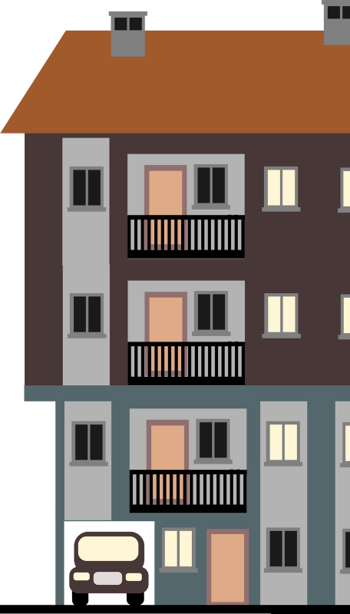
CONSEJO RATIFICA DECISIÓN POR UNA DE LAS ASEGURADORAS
1


DESARROLLAR AVALÚO. SI ES NECESARIO
2

3
CORREGIR VALORES Y COBERTURAS SEGUN ELECCIÓN DEL CLIENTE

FIRMA Y RECOPILACIÓN DE DOCUMENTACIÓN
4

ENVIO DE DOCUMENTACIÓN Y TRAMITE CON LA ASEGURADORA
5

6
EMISIÓN DEL SEGURO DE COPROPIEDADES

7

PAGO DE POLIZA

} |  |  |  |  | NUESTRO PORTAFOLIO DE SERVICIOS

No solo nos dedicamos a las copropiedades. Tambien a las Personas Protegemos lo que más valoras con soluciones hechas a tu medida. Confía en nosotros para cuidar de ti, tu familia y tu futuro.

V

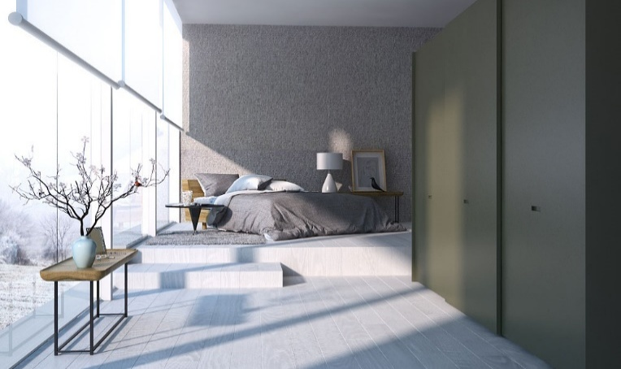
Hogar

Autos

Salud

Copropiedad
Sabemos que tu vivienda y lo que tienes dentro de ella lo has conseguido con esfuerzo
Indemniza pérdida económica causada por hurto o daños que sufra tu carro daños que puedas llegar a ocasionar
Vida
Diseñado segun el caso para copropiedades comerciales, industriales o residenciales.

Indemnización o reembolso los gastos médicos consecuencia de enfermedad o accidente.
Para poder dejar un repaldo y sutentoa tu familia en caso de que algo no deseado te suceda

 |  |  |  |  | NUESTRO PORTAFOLIO DE SERVICIOS

No solo nos dedicamos a las copropiedades; Tambien a la las empresas Respaldamos a tu empresa con coberturas diseñadas para proteger su éxito. ¡Juntos cuidamos lo que mueve tu negocio!

V

Cumplimiento
Transporte Mercancias

PYMES
Otras

Garantiza la sostenibilidad en caso de siniestro, una catástrofe natural, hurto u otro tipo de incidente
SOAT
Viajes
Educativas
Arrendamiento
Seguros de Credito
Accidentes
ARL Empresarial
Respaldar las obligaciones a cargo de los distintos contratistas con respecto a los ofrecimientos
Construcción

Los daños y pérdidas al material de transporte y/o a los objetos transportados
Proyectos de construcción de obra civil, Montaje de complejos y ampliaciones industriales

Motos
Maquinaria Amarilla
Linea de Pesados
Mascotas

Algunos de Nuestros Clientes

 |  |  |  | Conjunto Residencial Alameda Santa Monica Etapa 3

Canales Virtuales

Instagram
alfabroker.as
Facebook
Alfa Broker
LinkedIn
Alfa Broker AS
Pagina Web
www.alfabrokerseguros.com

Muchas Gracias

Aseguramos tu Tranquilidad

